Introduction
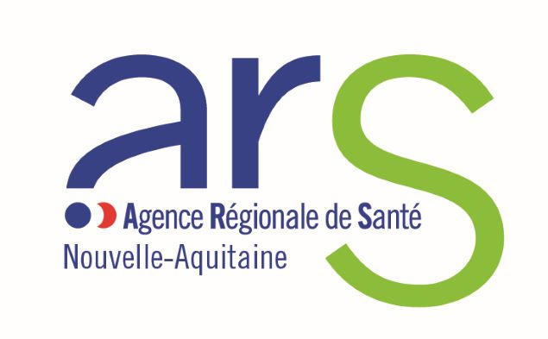 OUTIL DE REPORTING A L’ATTENTION DE L'AMBASSADEUR REGIONAL MOI(S) SANS TABAC Cet outil de reporting a pour objectifs : - de permettre un recueil de données harmonisé ; - de documenter l’effectivité des actions réalisées et d’en tirer les bonnes pratiques ; - de mieux valoriser l’activité de l'ambassadeur auprès des décideurs régionaux ; - d’avoir une vision globale partagée des activités menées par l'ambassadeur ; - de comparer les données d’une année à l’autre ; - de faciliter l’évaluation du dispositif. Les données recueillies dans l’outil de reporting concernent les activités financées par l'ARS Nouvelle-Aquitaine et qui ont été réalisées de juin 2023 à janvier 2024. L’ambassadeur peut, s’il le souhaite, compléter les données transmises et adresser toute information complémentaire à l’ARS NA.

